DESCAFEINADO 40g.
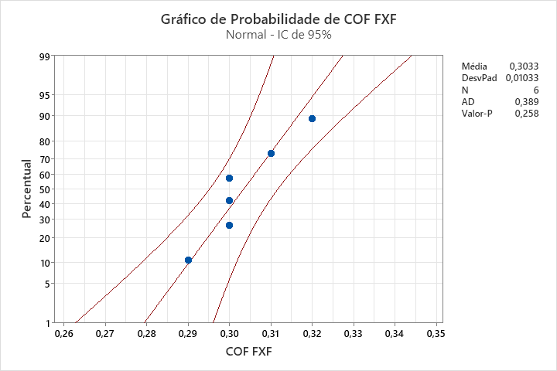
CORTE & REBOBINAMENTO
Produto: 75000550052 | Data de corte: | 2024-03-15
OP: 00513724

UNIMOV FILHA | COF |  | COMPACTAÇÃO | PASSO (METRO)
 | FxF | VxV
31096464 | 0.32 | 0.25 | 25 | 860.0
31096465 | 0.31 | 0.21 | 27 | 860.0
31096466 | 0.30 | 0.22 | 25 | 860.0
31096467 | 0.30 | 0.24 | 27 | 860.0
31096468 | 0.30 | 0.23 | 27 | 860.1
31096469 | 0.29 | 0.23 | 29 | 860.1

DESCAFEINADO 40g. (2)
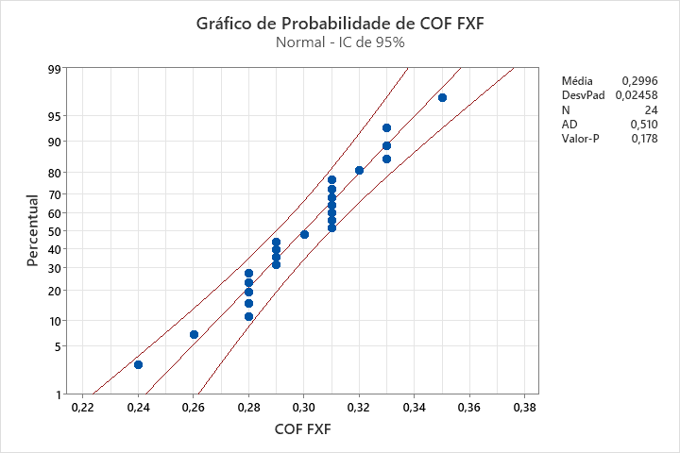
CORTE & REBOBINAMENTO
Produto: 75000550052 | Data de corte: | 2024-03-31
OP: 00764924

UNIMOV FILHA | COF |  | COMPACTAÇÃO | PASSO (METRO)
 | FxF | VxV
31214013 | 0.31 | 0.24 | 27 | 880.0
 | 0.33 | 0.26 | 33 | 880.0
 | 0.31 | 0.25 | 25 | 880.0
31214013 | 0.33 | 0.25 | 25 | 880.0
 | 0.33 | 0.26 | 29 | 880.0
 | 0.32 | 0.28 | 25 | 880.0
31213832 | 0.28 | 0.29 | 25 | 880.0
 | 0.35 | 0.30 | 25 | 880.0
 | 0.31 | 0.28 | 27 | 880.0
31213889 | 0.24 | 0.30 | 25 | 880.0
 | 0.26 | 0.30 | 33 | 880.0
 | 0.28 | 0.29 | 16 | 880.0
31213889 | 0.29 | 0.30 | 26 | 880.0
 | 0.29 | 0.26 | 28 | 880.5
 | 0.31 | 0.28 | 22 | 880.0
31213489 | 0.28 | 0.29 | 34 | 880.0
 | 0.31 | 0.27 | 35 | 880.0
 | 0.30 | 0.27 | 25 | 880.0
31213489 | 0.29 | 0.29 | 23 | 880.0
 | 0.29 | 0.28 | 21 | 880.0
 | 0.31 | 0.31 | 23 | 880.0
31213489 | 0.28 | 0.30 | 25 | 880.0
 | 0.31 | 0.30 | 25 | 880.0
 | 0.28 | 0.26 | 23 | 880.0

ORIGINAL 40g.
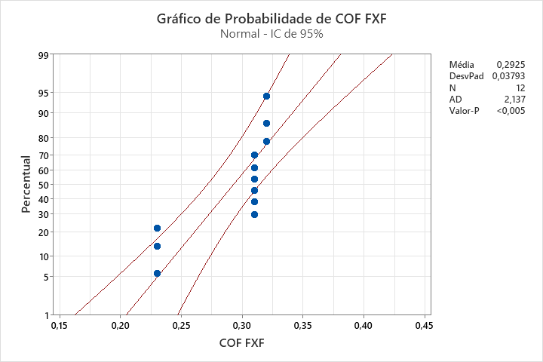
CORTE & REBOBINAMENTO
Produto: 75000906031 | Data de corte: | 2024-03-01
OP: 00352324

UNIMOV FILHA | COF |  | COMPACTAÇÃO | PASSO (METRO)
 | FxF | VxV
30930759 | 0.31 | 0.16 | 43 | 880.0
 | 0.31 | 0.16 | 36 | 880.0
 | 0.31 | 0.16 | 20 | 880.0
30931901 | 0.23 | 0.15 | 19 | 880.0
 | 0.23 | 0.15 | 27 | 880.0
 | 0.23 | 0.15 | 16 | 881.0
30930588 | 0.32 | 0.19 | 16 | 880.0
 | 0.32 | 0.19 | 16 | 880.0
 | 0.32 | 0.19 | 16 | 880.0
30931930 | 0.31 | 0.18 | 31 | 880.0
 | 0.31 | 0.18 | 23 | 880.0
 | 0.31 | 0.18 | 25 | 880.0

ORIGINAL 50g.
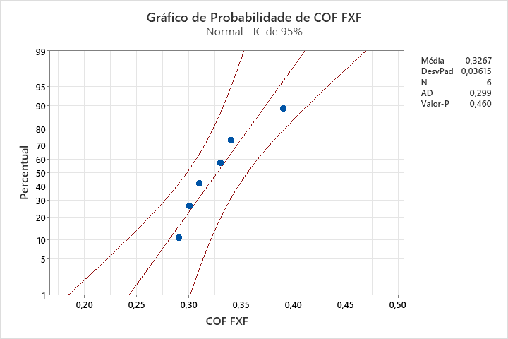
CORTE & REBOBINAMENTO
Produto: 75001525011 | Data de corte: | 2024-03-25
OP: 00140924

UNIMOV FILHA | COF |  | COMPACTAÇÃO | PASSO (METRO)
 | FxF | VxV
31184715 | 0.33 | 0.22 | 24 | 881.0
31184716 | 0.34 | 0.23 | 24 | 881.0
31184714 | 0.39 | 0.22 | 21 | 880.0
31184713 | 0.31 | 0.20 | 20 | 881.5
31184712 | 0.30 | 0.25 | 22 | 881.5
31184711 | 0.29 | 0.17 | 19 | 881.0

CLASSICO 50g.
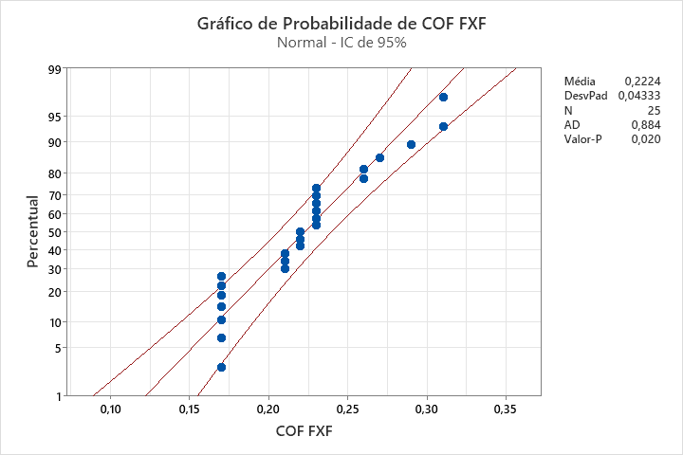
CORTE & REBOBINAMENTO
Produto: 75000552034 | Data de corte: | 04/03/2024 e 14/03/2024
OP: 00714424

UNIMOV FILHA | COF |  | COMPACTAÇÃO | PASSO (METRO)
 | FxF | VxV
30937297 | 0.21 | 0.31 | 22 | 881.0
 | 0.21 | 0.31 | 35 | 881.0
 | 0.21 | 0.31 | 21 | 881.0
30937065 | 0.22 | 0.26 | 12 | 881.0
 | 0.22 | 0.26 | 30 | 881.0
 | 0.22 | 0.26 | 23 | 881.0
30936356 | 0.17 | 0.27 | 23 | 880.0
30936831 | 0.23 | 0.26 | 17.5 | 880.0
 | 0.23 | 0.26 | 26 | 880.0
 | 0.23 | 0.26 | 26.5 | 880.0
30936831 | 0.23 | 0.26 | 21.5 | 880.0
 | 0.23 | 0.26 | 35 | 880.0
 | 0.23 | 0.26 | 35 | 880.0
30936831 | 0.17 | 0.25 | 23.5 | 880.5
 | 0.17 | 0.25 | 34.5 | 880.5
 | 0.17 | 0.25 | 35 | 880.5
30936831 | 0.17 | 0.25 | 25 | 880.0
 | 0.17 | 0.25 | 30 | 880.0
 | 0.17 | 0.25 | 22 | 880.0
31094532 | 0.26 | 0.21 | 18 | 880.0
31094533 | 0.26 | 0.21 | 29 | 880.0
31094531 | 0.27 | 0.21 | 20 | 880.0
31094537 | 0.29 | 0.21 | 25 | 881.0
31094534 | 0.31 | 0.20 | 27 | 881.0
31094535 | 0.31 | 0.24 | 25 | 881.0

DOLCA 40g
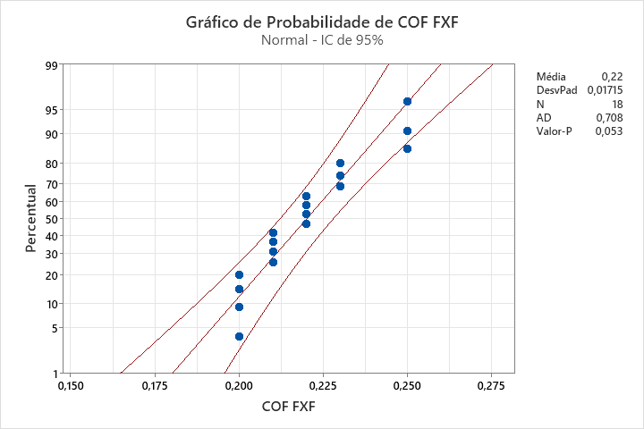
CORTE & REBOBINAMENTO
Produto: 75000953021 | Data de corte: | 2024-03-05
OP: 352524

UNIMOV FILHA | COF |  | COMPACTAÇÃO | PASSO (METRO)
 | FxF | VxV
30941029 | 0.21 | 0.27 | 25 | 880.0
 | 0.21 | 0.27 | 35 | 880.0
 | 0.21 | 0.27 | 32.5 | 880.0
30938005 | 0.22 | 0.30 | 22 | 880.0
 | 0.22 | 0.30 | 37.5 | 880.0
 | 0.22 | 0.30 | 37.5 | 880.0
30938808 | 0.23 | 0.30 | 25.5 | 880.0
 | 0.23 | 0.30 | 33 | 880.0
 | 0.23 | 0.30 | 25.5 | 880.0
30940445 | 0.20 | 0.28 | 19 | 880.0
 | 0.20 | 0.28 | 38 | 880.0
 | 0.20 | 0.28 | 42.5 | 880.0
30936605 | 0.25 | 0.28 | 22 | 879.0
 | 0.25 | 0.28 | 40 | 879.0
 | 0.25 | 0.28 | 32 | 879.0
30936166 | 0.22 | 0.25 | 32 | 880.0
30936117 | 0.20 | 0.33 | 32 | 880.0
30938605 | 0.21 | 0.29 | 32 | 880.0

TRADIÇÃO 40g.
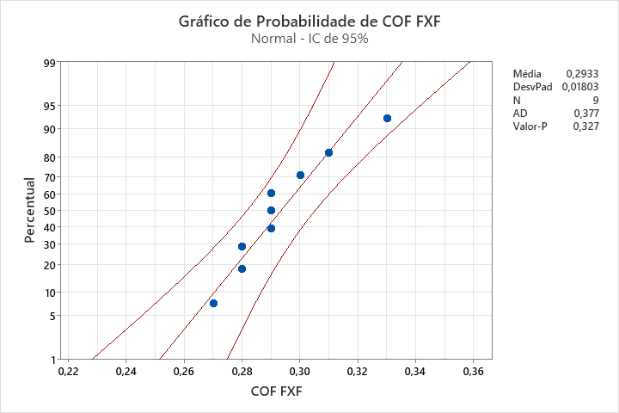
CORTE & REBOBINAMENTO
Produto: 75000907031 | Data de corte: | 2024-03-14
OP: 00362724

UNIMOV FILHA | COF |  | COMPACTAÇÃO | PASSO (METRO)
 | FxF | VxV
31095163 | 0.31 | 0.22 | 26 | 880.0
31095164 | 0.30 | 0.21 | 25 | 880.0
31095165 | 0.29 | 0.21 | 28 | 880.0
31095869 | 0.28 | 0.22 | 27 | 880.5
31095870 | 0.27 | 0.21 | 27 | 880.2
31095871 | 0.28 | 0.21 | 25 | 880.1
31095872 | 0.29 | 0.22 | 26 | 880.0
31095873 | 0.33 | 0.21 | 25 | 881.0
31095875 | 0.29 | 0.21 | 26 | 880.2

TRADIÇÃO 40g. (2)
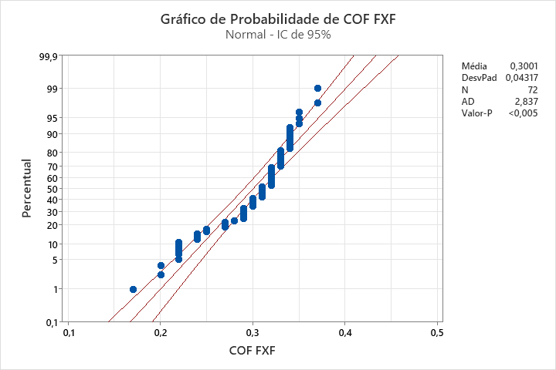
CORTE & REBOBINAMENTO
Produto: 75000907031 | Data de corte: | 2024-03-31
OP: 01062824

UNIMOV FILHA | COF |  | COMPACTAÇÃO | PASSO (METRO)
 | FxF | VxV
31207442 | 0.33 | 0.20 | 20 | 881.0
 | 0.27 | 0.24 | 26 | 880.5
 | 0.27 | 0.16 | 25 | 881.0
31207442 | 0.31 | 0.19 | 31 | 880.0
 | 0.33 | 0.20 | 25 | 880.5
 | 0.33 | 0.22 | 25 | 880.0
31207614 | 0.30 | 0.22 | 29 | 880.5
 | 0.31 | 0.27 | 25 | 880.0
 | 0.29 | 0.25 | 21 | 880.0
31207457 | 0.24 | 0.22 | 32 | 880.5
 | 0.22 | 0.24 | 30 | 880.5
 | 0.24 | 0.26 | 23 | 881.0
30213230 | 0.22 | 0.24 | 28 | 881.5
 | 0.22 | 0.31 | 30 | 881.0
 | 0.27 | 0.29 | 23 | 880.0
30213230 | 0.31 | 0.33 | 30 | 881.0
 | 0.32 | 0.17 | 29 | 880.5
 | 0.20 | 0.23 | 25 | 881.0
31206574 | 0.34 | 0.20 | 28 | 880.0
 | 0.37 | 0.29 | 31 | 880.5
 | 0.32 | 0.22 | 22 | 880.0
31206368 | 0.29 | 0.31 | 30 | 880.5
 | 0.33 | 0.32 | 25 | 881.0
 | 0.30 | 0.25 | 26 | 881.0
31207097 | 0.25 | 0.20 | 29 | 880.5
 | 0.33 | 0.23 | 25 | 880.0
 | 0.31 | 0.23 | 22 | 880.0
31207017 | 0.22 | 0.29 | 27 | 880.0
 | 0.24 | 0.31 | 35 | 880.0
 | 0.22 | 0.32 | 45 | 880.0
31213250 | 0.32 | 0.24 | 24 | 881.0
 | 0.20 | 0.34 | 44 | 880.5
 | 0.17 | 0.30 | 37 | 880.9
31209067 | 0.25 | 0.25 | 24 | 880.0
 | 0.32 | 0.15 | 31 | 880.3
 | 0.32 | 0.18 | 30 | 880.0
31209067 | 0.34 | 0.26 | 30 | 880.0
 | 0.29 | 0.25 | 30 | 880.0
 | 0.32 | 0.26 | 30 | 880.5
31208402 | 0.32 | 0.29 | 41 | 880.0
 | 0.33 | 0.30 | 34 | 880.0
 | 0.33 | 0.29 | 24 | 880.0
31213255 | 0.34 | 0.30 | 25 | 880.0
 | 0.35 | 0.30 | 32 | 880.0
 | 0.34 | 0.29 | 33 | 880.5
31213255 | 0.35 | 0.30 | 41 | 880.0
 | 0.35 | 0.28 | 32 | 880.0
 | 0.37 | 0.30 | 25 | 880.0
31206758 | 0.32 | 0.29 | 21 | 880.0
 | 0.34 | 0.28 | 30 | 880.0
 | 0.30 | 0.28 | 35 | 880.0
31206939 | 0.31 | 0.30 | 42 | 880.0
 | 0.33 | 0.29 | 31 | 880.0
 | 0.31 | 0.30 | 19 | 880.0
31206939 | 0.30 | 0.29 | 20 | 880.0
 | 0.32 | 0.26 | 22 | 880.0
 | 0.34 | 0.30 | 28 | 880.0
31207199 | 0.29 | 0.30 | 25 | 880.0
 | 0.32 | 0.29 | 30 | 880.0
 | 0.30 | 0.30 | 32 | 880.0
31207199 | 0.31 | 0.26 | 40 | 880.0
 | 0.29 | 0.29 | 28 | 880.0
 | 0.29 | 0.28 | 35 | 880.0
31207833 | 0.34 | 0.30 | 25 | 880.0
 | 0.32 | 0.28 | 27 | 880.0
 | 0.30 | 0.28 | 28 | 880.0
31207833 | 0.33 | 0.30 | 25 | 880.0
 | 0.32 | 0.28 | 25 | 880.0
 | 0.34 | 0.26 | 26 | 880.0
31207833 | 0.31 | 0.26 | 25 | 880.0
 | 0.28 | 0.27 | 28 | 880.0
 | 0.29 | 0.29 | 29 | 880.0

TRADIÇÃO 50g. GRATIS
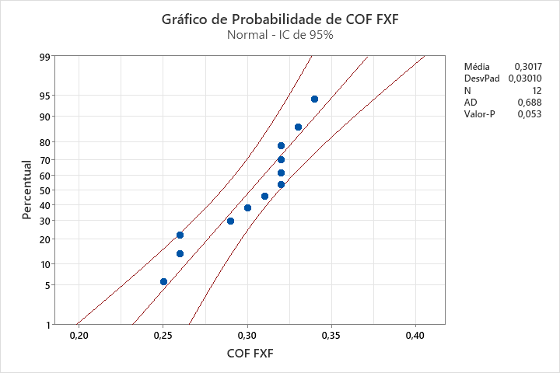
CORTE & REBOBINAMENTO
Produto: 75010000011 | Data de corte: | 2024-03-14
OP: 00353524002

UNIMOV FILHA | COF |  | COMPACTAÇÃO | PASSO (METRO)
 | FxF | VxV
31093387 | 0.25 | 0.17 | 35 | 881.5
31093388 | 0.26 | 0.17 | 29 | 881.5
31093389 | 0.26 | 0.18 | 25 | 881.5
31093387 | 0.33 | 0.17 | 32 | 881.0
31093499 | 0.32 | 0.19 | 16 | 880.5
31093496 | 0.32 | 0.17 | 25 | 881.0
31093495 | 0.34 | 0.17 | 11 | 881.5
31093947 | 0.31 | 0.15 | 31 | 881.0
31093497 | 0.32 | 0.16 | 12 | 881.0
31093952 | 0.29 | 0.17 | 14 | 880.5
31093949 | 0.32 | 0.17 | 25 | 881.0
31093953 | 0.30 | 0.15 | 12 | 880.5

ORIGINAL 55g.
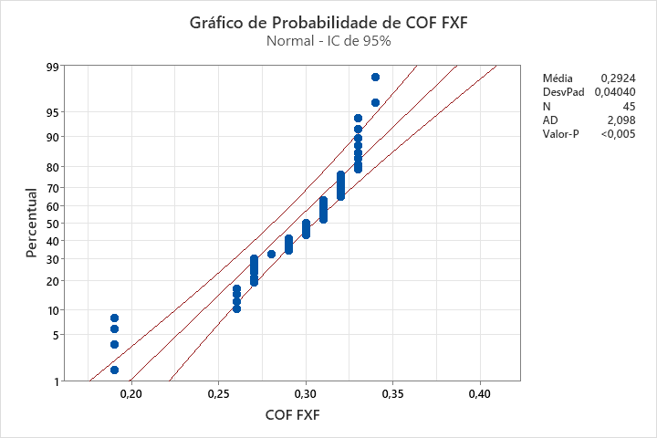
CORTE & REBOBINAMENTO
Produto: 75000567023 | Data de corte: | 2024-03-06
OP: 00320924

UNIMOV FILHOTE | COF |  | COMPACTAÇÃO | PASSO (METRO)
 | FxF | VxV
30981882 | 0.33 | 0.20 | 22 | 880.0
 | 0.33 | 0.20 | 18.5 | 880.0
30981882 | 0.33 | 0.20 | 25 | 880.0
 | 0.33 | 0.20 | 22 | 880.0
30981607 | 0.27 | 0.20 | 17.5 | 881.0
 | 0.27 | 0.20 | 23 | 881.0
30982600 | 0.34 | 0.21 | 35 | 881.0
 | 0.34 | 0.21 | 35 | 881.0
30962650 | 0.31 | 0.23 | 28.5 | 881.0
 | 0.31 | 0.23 | 22 | 881.0
30981913 | 0.26 | 0.19 | 29 | 881.0
 | 0.26 | 0.19 | 31 | 881.0
30981986 | 0.19 | 0.15 | 28 | 880.5
 | 0.19 | 0.15 | 22 | 880.5
30981986 | 0.19 | 0.15 | 29 | 881.0
 | 0.19 | 0.15 | 22 | 881.0
30983113 | 0.30 | 0.20 | 29 | 880.5
 | 0.30 | 0.20 | 36 | 880.5
30982861 | 0.30 | 0.17 | 23 | 880.5
 | 0.30 | 0.17 | 30 | 880.5
30982116 | 0.29 | 0.17 | 49 | 880.0
 | 0.29 | 0.17 | 42.5 | 880.0
30982861 | 0.33 | 0.16 | 42 | 880.0
 | 0.33 | 0.16 | 32 | 880.0
30992246 | 0.31 | 0.23 | 42 | 879.5
 | 0.31 | 0.23 | 44 | 879.5
30982367 | 0.32 | 0.16 | 29.5 | 880.0
 | 0.32 | 0.16 | 36 | 880.0
30982420 | 0.33 | 0.14 | 18.5 | 880.5
 | 0.33 | 0.14 | 17.5 | 880.5
30982907 | 0.29 | 0.16 | 26 | 880.5
 | 0.29 | 0.16 | 24 | 880.5
30983206 | 0.27 | 0.18 | 22 | 880.5
 | 0.27 | 0.18 | 21 | 880.5
30983239 | 0.28 | 0.20 | 21 | 880.5
30982810 | 0.32 | 0.20 | 28 | 881.5
 | 0.32 | 0.20 | 27 | 881.5
30982810 | 0.32 | 0.20 | 24 | 881.0
 | 0.32 | 0.20 | 25 | 881.0
30982727 | 0.31 | 0.21 | 32 | 881.0
 | 0.31 | 0.21 | 33 | 881.0
30983484 | 0.26 | 0.21 | 19.5 | 880.0
 | 0.26 | 0.21 | 39 | 880.0
30983371 | 0.27 | 0.22 | 26 | 880.5
 | 0.27 | 0.22 | 29 | 880.5

MATINAL 40g.
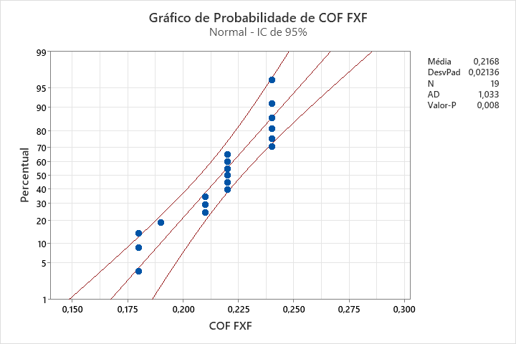
CORTE & REBOBINAMENTO
Produto: 75000926031 |  | Data de corte: | 2024-03-06
OP: 0515124

UNIMOV FILHOTE | COF |  | COMPACTAÇÃO | PASSO (METRO)
 | FxF | VxV
30963953 | 0.22 | 0.27 | 26 | 880.0
 | 0.22 | 0.27 | 35 | 880.0
 | 0.22 | 0.27 | 32 | 880.0
30963953 | 0.22 | 0.27 | 18 | 880.5
 | 0.22 | 0.27 | 34 | 880.5
 | 0.22 | 0.27 | 32 | 880.5
30962312 | 0.21 | 0.28 | 21 | 880.0
 | 0.21 | 0.28 | 29 | 880.0
 | 0.21 | 0.28 | 30 | 880.0
30984318 | 0.24 | 0.28 | 25 | 880.0
 | 0.24 | 0.28 | 28 | 880.0
 | 0.24 | 0.28 | 27 | 880.0
30984318 | 0.24 | 0.28 | 26 | 880.5
 | 0.24 | 0.28 | 35 | 880.5
 | 0.24 | 0.28 | 25 | 880.5
30984258 | 0.18 | 0.28 | 28 | 881
 | 0.18 | 0.28 | 33 | 881
 | 0.18 | 0.28 | 29 | 881
30984624 | 0.19 | 0.27 | 29 | 880

DOLCA 40g. (2)
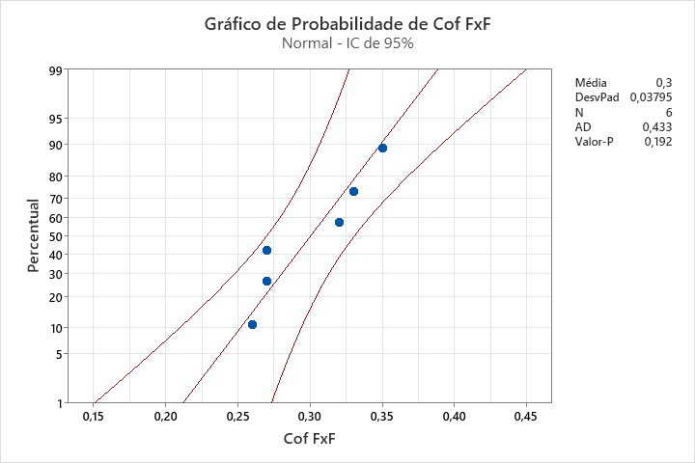
CORTE & REBOBINAMENTO
Produto: 75000953021 | Data de corte: | 2024-04-03
OP: 4720123

UNIMOV FILHA | COF |  | COMPACTAÇÃO | PASSO (METRO)
 | FxF | VxV
30427221 | 0.35 | 0.18 | 37 | 881.0
 | 0.33 | 0.17 | 24 | 880.9
 | 0.32 | 0.20 | 47 | 880.8
30427221 | 0.27 | 0.24 | 12.5 | 880.6
 | 0.27 | 0.24 | 44.5 | 880.5
 | 0.26 | 0.27 | 26.5 | 880.7

ORIGINAL 50g. (2)
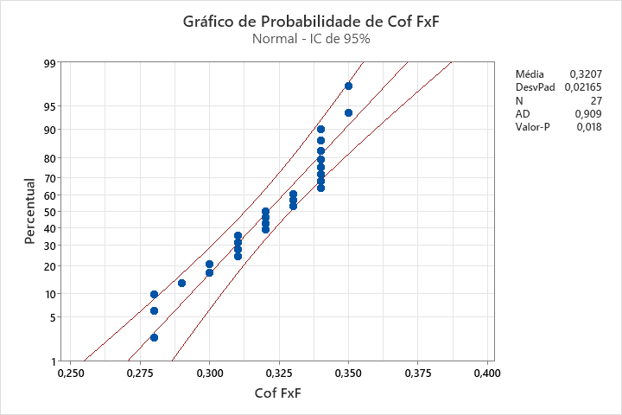
CORTE & REBOBINAMENTO
Produto: 750001525011 | Data de corte: | 2024-04-11
OP: 01136124

UNIMOV FILHA | COF |  | COMPACTAÇÃO | PASSO (METRO)
 | FxF | VxV
31310463 | 0.32 | 0.35 | 31 | 880.0
 | 0.31 | 0.33 | 25 | 880.0
 | 0.34 | 0.38 | 27 | 880.2
31310463 | 0.31 | 0.27 | 29 | 880.3
 | 0.31 | 0.25 | 27 | 880.0
 | 0.28 | 0.27 | 30 | 880.3
31310660 | 0.34 | 0.27 | 32 | 880.3
 | 0.32 | 0.25 | 25 | 880.3
 | 0.28 | 0.29 | 33 | 880.3
31304154 | 0.34 | 0.23 | 30 | 880.7
 | 0.32 | 0.21 | 25 | 880.9
 | 0.32 | 0.23 | 27 | 880.4
31303964 | 0.34 | 0.26 | 29 | 880.9
 | 0.34 | 0.27 | 26 | 880.4
 | 0.33 | 0.25 | 30 | 880.5
31310358 | 0.33 | 0.31 | 28 | 880.4
 | 0.34 | 0.24 | 25 | 880.7
 | 0.35 | 0.25 | 33 | 880.5
31310168 | 0.34 | 0.37 | 25 | 880.9
 | 0.33 | 0.30 | 26 | 880.7
 | 0.35 | 0.32 | 25 | 880.5
31310042 | 0.30 | 0.30 | 27 | 880.4
 | 0.28 | 0.33 | 27 | 880.5
 | 0.29 | 0.31 | 28 | 880.3
31310096 | 0.34 | 0.33 | 25 | 880.6
 | 0.31 | 0.35 | 25 | 881.0
 | 0.30 | 0.29 | 27 | 881.0

TRADIÇÃO 50g. GRATIS (2)
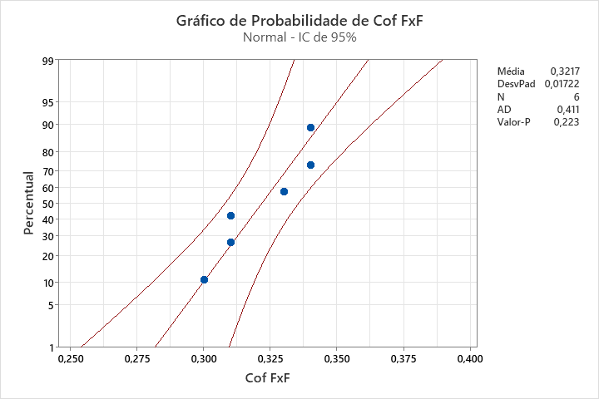
CORTE & REBOBINAMENTO
Produto: 75010000011 | Data de corte: | 2024-04-11
OP: 01136324

UNIMOV FILHA | COF |  | COMPACTAÇÃO | PASSO (METRO)
 | FxF | VxV
31311357 | 0.31 | 0.34 | 24 | 880.0
 | 0.30 | 0.36 | 17 | 880.0
 | 0.31 | 0.35 | 16 | 880.0
31311304 | 0.34 | 0.39 | 25 | 880.0
 | 0.33 | 0.39 | 26 | 880.0
 | 0.34 | 0.38 | 25 | 880.0

SC INT MAX 250g
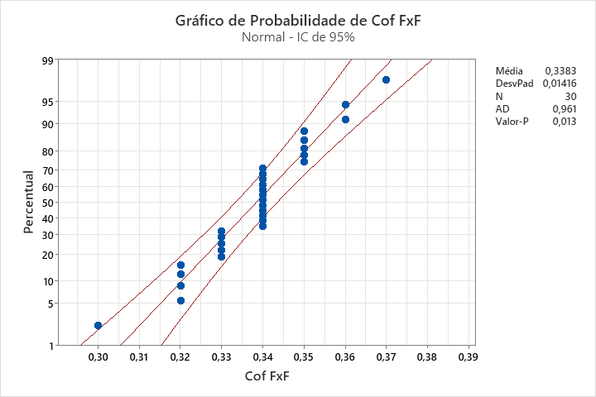
CORTE & REBOBINAMENTO
Produto: 75001013052 | Data de corte: | 2024-04-10
OP: 01557624

UNIMOV FILHA | COF |  | COMPACTAÇÃO | PASSO (REPETIÇÃO)
 | FxF | VxV
31309421 | 0.34 | 0.19 | 32 | 259.5
 | 0.34 | 0.2 | 21 | 259.5
 | 0.36 | 0.2 | 52 | 259.5
31309421 | 0.34 | 0.21 | 48 | 259.0
 | 0.34 | 0.2 | 28 | 259.0
 | 0.33 | 0.22 | 45 | 259.0
31309421 | 0.35 | 0.22 | 46 | 260.0
 | 0.34 | 0.19 | 22 | 260.0
 | 0.34 | 0.2 | 44 | 259.8
31309131 | 0.35 | 0.22 | 38 | 259.7
 | 0.33 | 0.21 | 29 | 259.8
 | 0.34 | 0.2 | 44 | 259.7
31309131 | 0.32 | 0.22 | 46 | 259.5
 | 0.32 | 0.17 | 36 | 259.5
 | 0.34 | 0.18 | 52 | 259.4
31309131 | 0.33 | 0.19 | 44 | 259.5
 | 0.34 | 0.19 | 21 | 259.5
 | 0.32 | 0.19 | 46 | 259.5
31309419 | 0.35 | 0.19 | 41 | 259.4
 | 0.37 | 0.2 | 28 | 259.5
 | 0.34 | 0.18 | 49 | 259.4
31309419 | 0.33 | 0.22 | 50 | 259.0
 | 0.34 | 0.18 | 50 | 259.4
 | 0.36 | 0.19 | 48 | 259.4
31309419 | 0.34 | 0.18 | 47 | 259.5
 | 0.3 | 0.17 | 28 | 259.4
 | 0.33 | 0.18 | 48 | 259.4
31309419 | 0.35 | 0.17 | 31 | 259.5
 | 0.35 | 0.18 | 23 | 259.4
 | 0.32 | 0.20 | 47 | 259.5

CLASSICO 50g (2)
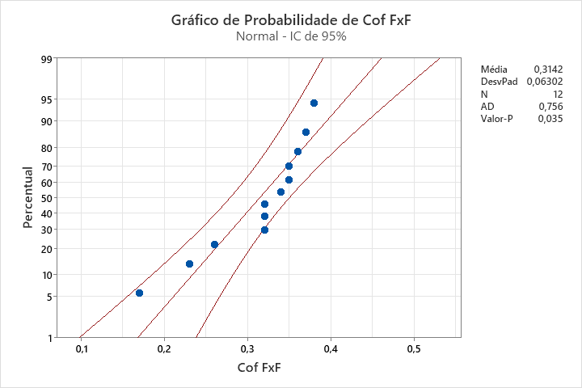
CORTE & REBOBINAMENTO
Produto: 75000552034 | Data de corte: | 2024-04-12
OP: 01060024

UNIMOV FILHA | COF |  | COMPACTAÇÃO | PASSO (METRO)
 | FxF | VxV
31309867 | 0.35 | 0.30 | 25 | 880.5
 | 0.37 | 0.30 | 30 | 881.0
 | 0.38 | 0.28 | 30 | 880.5
31309868 | 0.26 | 0.32 | 47 | 880.5
 | 0.36 | 0.36 | 52 | 881.0
 | 0.34 | 0.32 | 43 | 881.0
31309672 | 0.32 | 0.17 | 29 | 881.0
 | 0.35 | 0.18 | 16 | 881.0
 | 0.32 | 0.17 | 21 | 881.0
31309672 | 0.23 | 0.15 | 24 | 881.0
 | 0.17 | 0.22 | 57 | 881.0
 | 0.32 | 0.30 | 50 | 881.0

MATINAL 50g. GRATIS
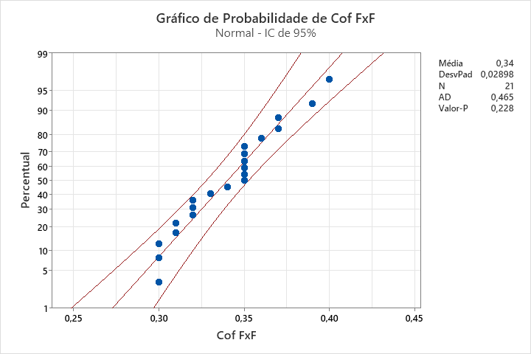
CORTE & REBOBINAMENTO
Produto: 7500526011 | Data de corte: | 2024-04-12
OP: 00364524

UNIMOV FILHA | COF |  | COMPACTAÇÃO | PASSO (METRO)
 | FxF | VxV
31313114 | 0.31 | 0.36 | 25 | 880.0
 | 0.30 | 0.34 | 29 | 880.0
 | 0.31 | 0.36 | 26 | 880.0
31313030 | 0.30 | 0.36 | 34 | 881.0
 | 0.35 | 0.36 | 27 | 881.0
 | 0.35 | 0.35 | 35 | 882.0
31313412 | 0.35 | 0.37 | 26 | 880.5
 | 0.40 | 0.40 | 25 | 880.4
 | 0.34 | 0.34 | 27 | 881.0
31312825 | 0.39 | 0.31 | 25 | 880.5
 | 0.33 | 0.32 | 25 | 881.0
 | 0.35 | 0.32 | 25 | 881.0
31313295 | 0.36 | 0.40 | 15 | 881.0
 | 0.3 | 0.37 | 26 | 881.0
 | 0.35 | 0.4 | 25 | 881.0
31313440 | 0.32 | 0.47 | 17 | 880.5
 | 0.37 | 0.45 | 25 | 880.5
 | 0.32 | 0.45 | 26 | 880.6
31312300 | 0.37 | 0.32 | 21 | 880.5
 | 0.35 | 0.28 | 25 | 880.7
 | 0.32 | 0.32 | 18 | 880.6

GOLD EQUILIB 40g.
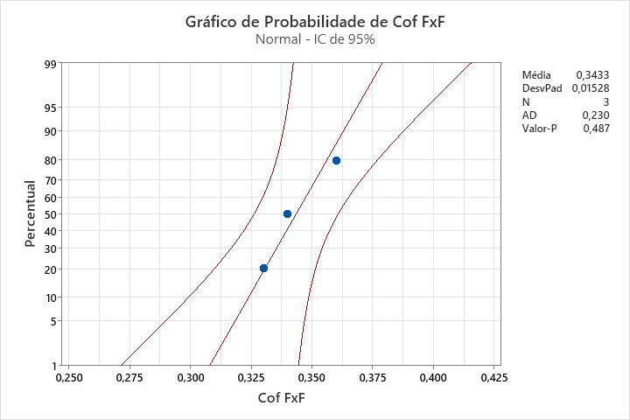
CORTE & REBOBINAMENTO
Produto: 75001421011 | Data de corte: | 2024-04-12
OP: 01498424

UNIMOV FILHA | COF |  | COMPACTAÇÃO | PASSO (METRO)
 | FxF | VxV
31309569 | 0.33 | 0.18 | 24 | 880.2
 | 0.34 | 0.17 | 23 | 880.0
 | 0.36 | 0.18 | 25 | 880.0

GRAFICOS
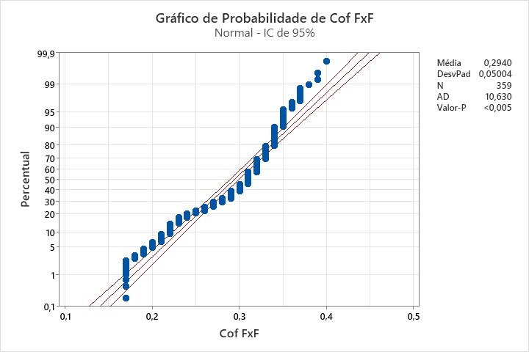

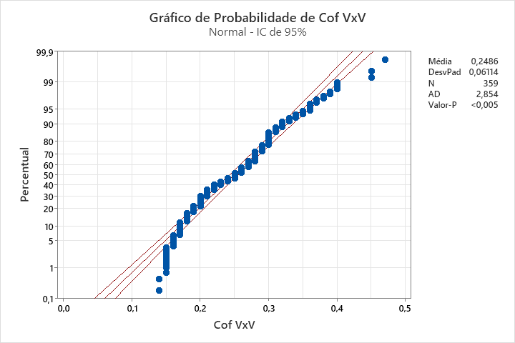

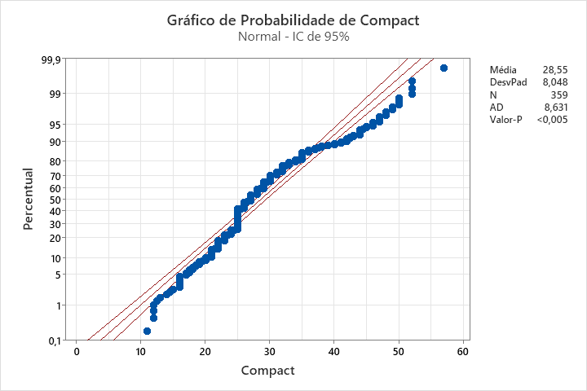

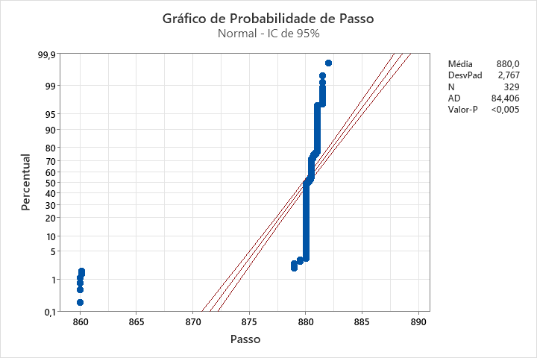

COF FXF
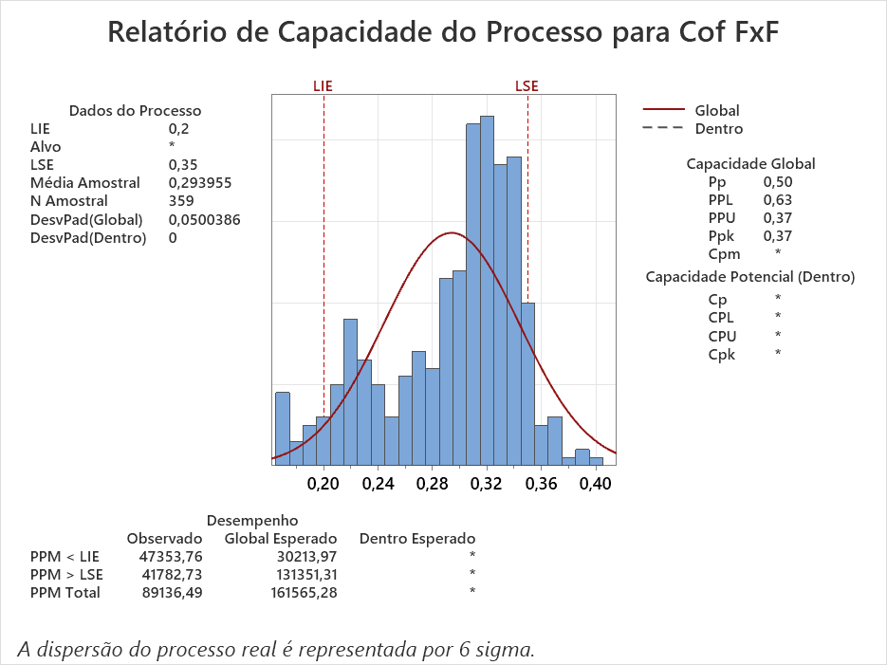

COF VXV
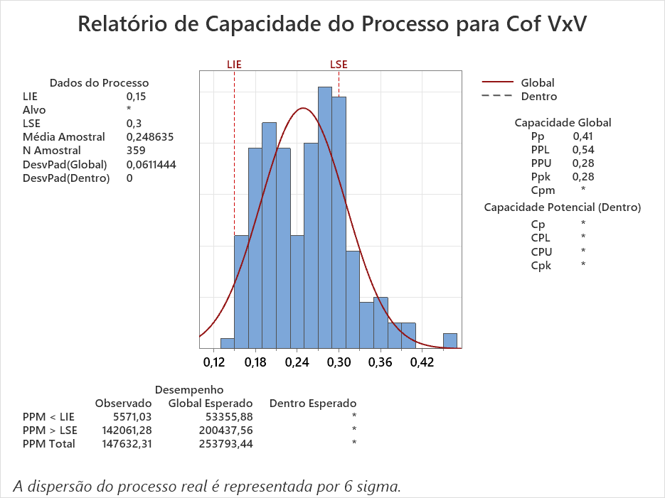

COMPACTAÇÃO
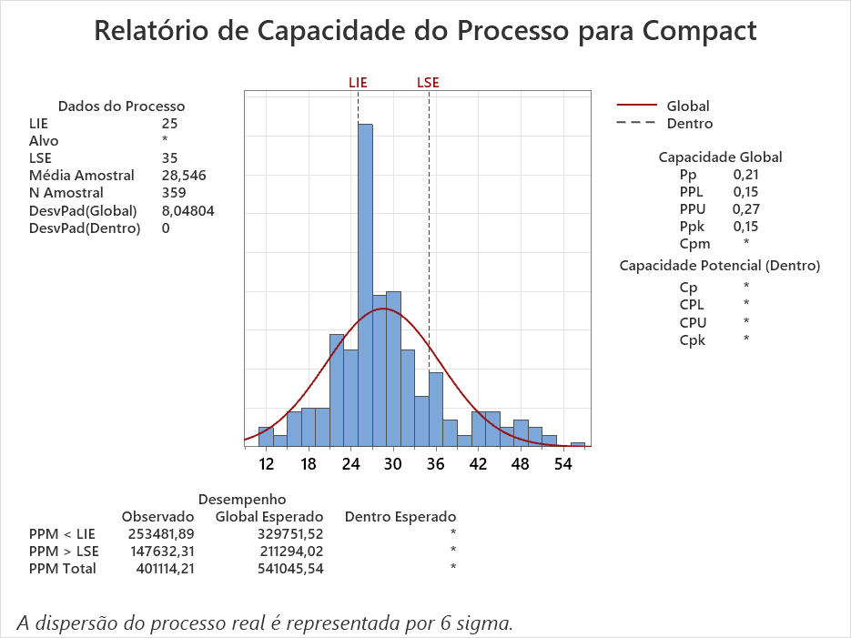

PASSO
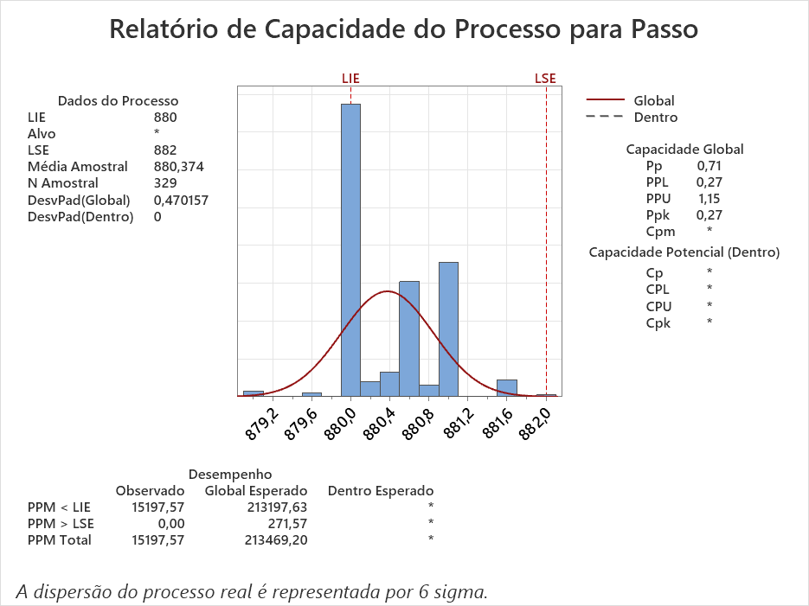

COF_FXF
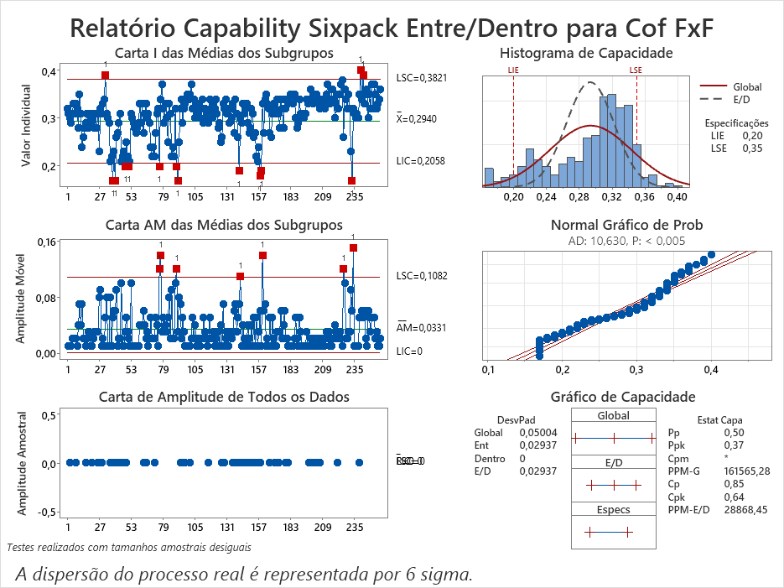

COF_VXV
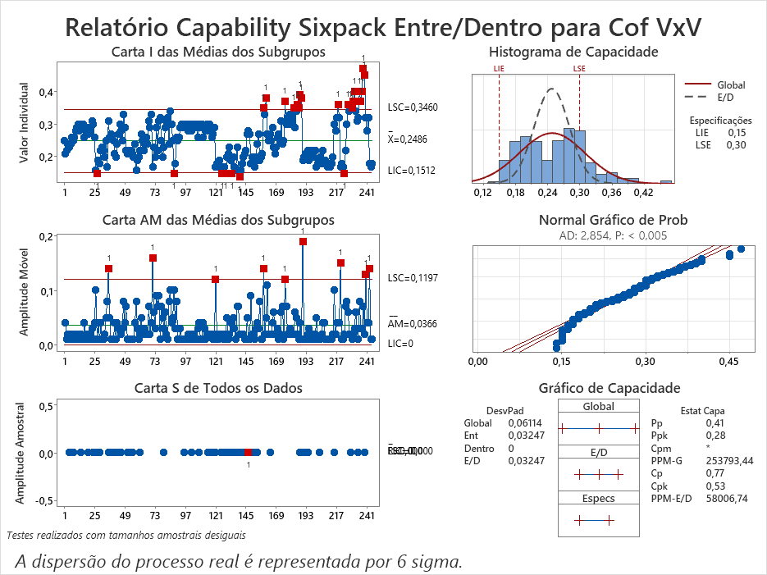

COMPAC
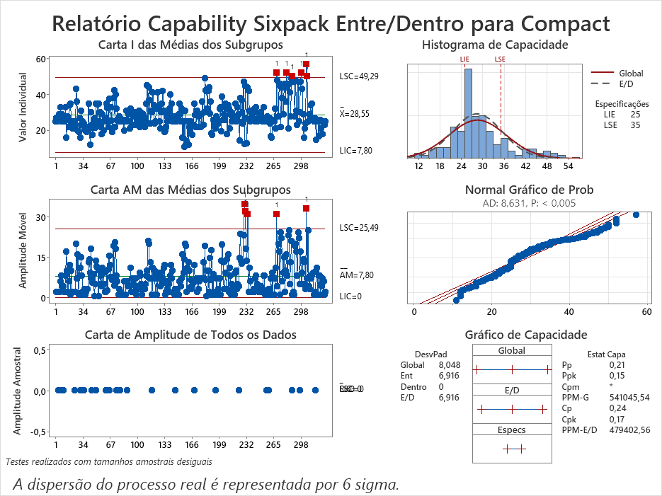

PASSO_FOT
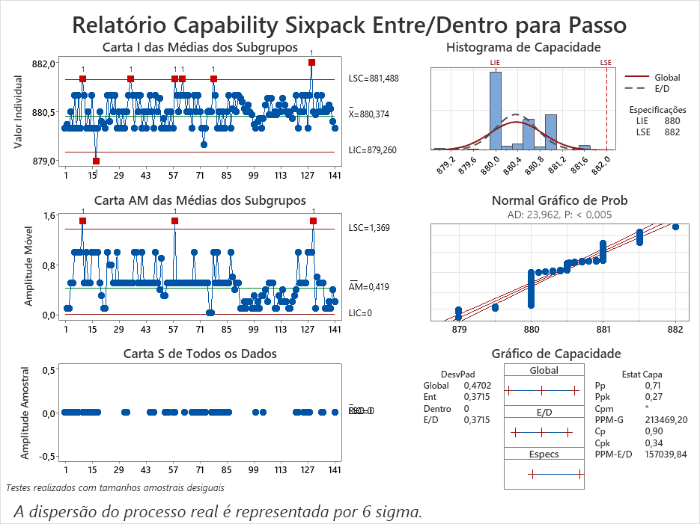

TOLERÂNCIA COF FXF
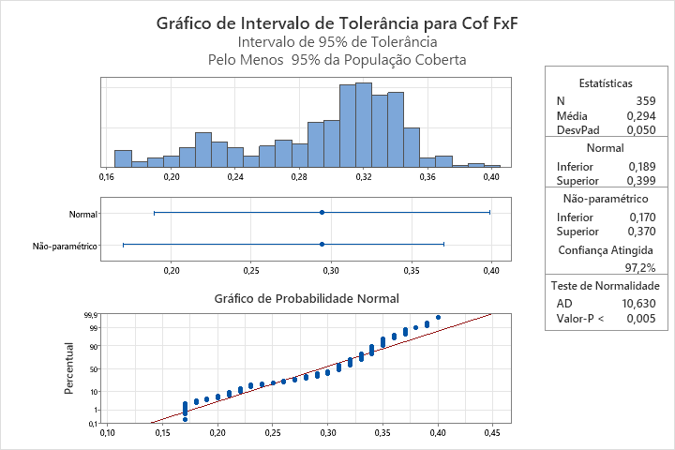

TOLERANCIA COF VXV
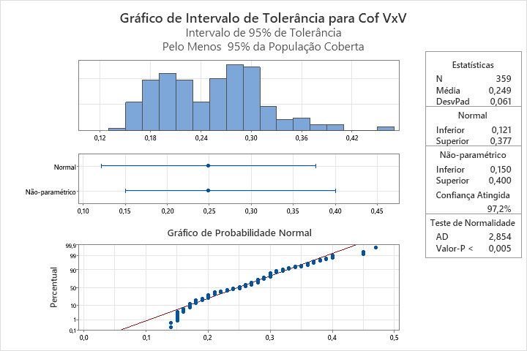

TOLERANCIA COMPACTAÇÃO
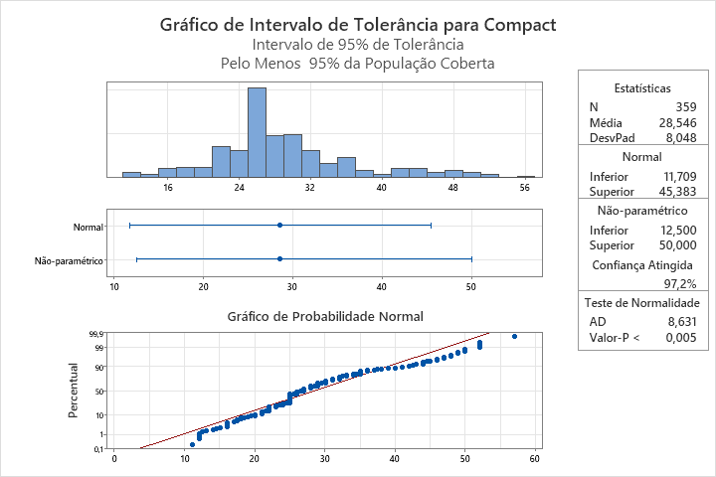

TOLRANCIA PASSO
